상품제안서
파스텔톡 가죽 점착메모지 50매 | 상품코드: S42296

 |  |  |  |  |  |  | 02-713-8555 | www.synergygift.co.kr
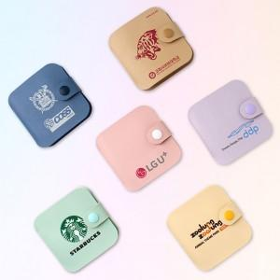

【상세/제작정보】 | 파스텔톤의 예쁜 점착메모지

【인쇄/포장옵션】 | 풀칼라 / OPP(비닐)

【공급단가】 | 수량 | 100~ | 300~ | 1,000~ | 3,000~ | 10,000~
*VAT별도 | 단가 | 4,350원 | 3,190원 | 2,530원 | 2,290원 | 2,060원

【상품 URL】 | https://www.synergygift.co.kr:443/src/goods_detail.php?gdno=42296

